视觉索引
编号 | 类型 | 画面 | 描述 | 缩略图
本 Sheet 是对 Excel 其他 Sheet 里出现的视觉标签 (封面图/基地图/V1/V2 等) 的图文对照。 自动索引范围: 6 张商店截图 + 7 张视频关键帧。 商店截图来自项目 raw_assets/*/store/*, 视频关键帧来自项目 video_evidence.key_scenes_human_read。
封面图 | Google Play 商店截图 | 封面图 (cover) | 灯塔孤岛情感主画面: 灯塔矗立海面孤岛 + 5 个幸存者围着篝火 + 远处乌云+鲨鱼环绕。Google Play 第 1/7/13 张是同一张画面 (重复 3 遍提高曝光) | 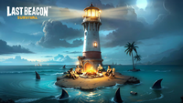
基地图 | Google Play 商店截图 | 基地图 | 主城俯视: 木栈道 + 灯塔 + 资源建筑群 (厨房/宿舍/锯木厂). 玩家日常最常看到的界面。Google Play 第 2/8/14 张 | 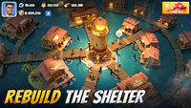
采集图 | Google Play 商店截图 | 采集图 | 资源采集/探索: 小队到野外/岛屿采集. Google Play 第 3/9/15 张 | 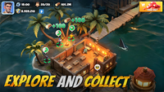
防御战图 | Google Play 商店截图 | 防御战图 | 基地防御: 敌方来袭, 玩家部署炮台/部队防守. Google Play 第 4/10/16 张 | 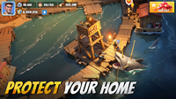
联盟战图 | Google Play 商店截图 | 联盟战图 | 小队/联盟战: 战力 16.4K vs 19.1M 对比, 典型 4X SLG 联盟战画面. Google Play 第 5/11/17 张 | 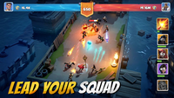
抽卡图 | Google Play 商店截图 | 抽卡图 | 英雄详情: Dylan S 品级, LV.23 战力 9,284, 1,125,841 钻石. 重度 SLG 抽卡+战力付费证据. Google Play 第 6/12/18 张 | 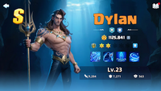
V1 | scene_1281 (长视频 43s) | 关键帧 V1 | 玩家档案 Lv.7 [FLA]Survivor#1utp98h 公会 [FLA]flamengo VIP Lv.1 [影响 D1, D5] | 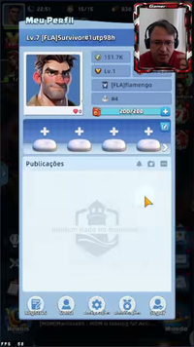
V2 | scene_3396 (长视频 1:53) | 关键帧 V2 | 主城岛屿全景 10+ 功能建筑 (Farol灯塔/Enfermaria医务室/Cozinha厨房/Serraria锯木厂/Dormitório宿舍/Acampamento de Aventura冒险营地等) + 任务 '第 49 次冒险 38/49' [影响 D1, D2] | 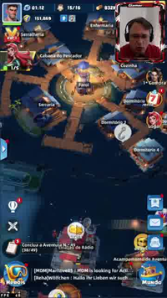
V3 | scene_5289 (长视频 2:56) | 关键帧 V3 | 抽卡界面 Recrutamento Avançado/Lendário, 限免倒计时 4:32 和 23:59:38, 蓝发+红发女英雄立绘 [影响 D5] | 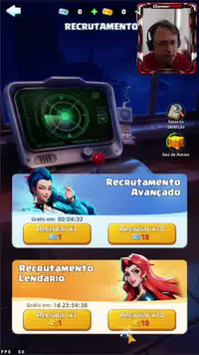
V4 | scene_8196 (长视频 4:33) | 关键帧 V4 | 基地近景 木阁楼+渔网+帐篷+炮台+渔船+仓库, 英雄 16/16 满编, 11:46 保护罩 [影响 D2, D7] | 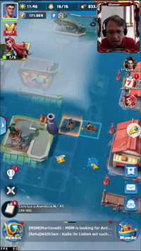
V5 | scene_9771 (长视频 5:25) | 关键帧 V5 | 遗物 Relíquias Perdidas 4 大类 (Artesão工匠/Verdância植物/Zumbido酒瓶/Memórias记忆), 每类 3-4 槽位, 属性增益类型明确 [影响 D5] | 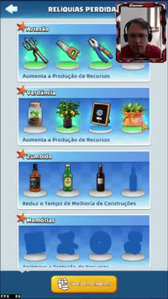
V6 | scene_1527 (Shorts 6s) | 关键帧 V6 | 早期木筏基地 Dapur Lv.1 (厨房 50% 建造中), 木桌+木桶+空椅, 0/1 工人槽位 [影响 D1, D3] | 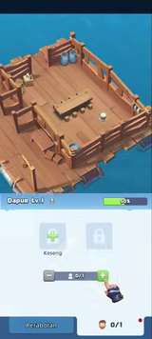
V7 | scene_2252 (Shorts 12s) | 关键帧 V7 | Bab 1 Bertahan di Laut 章节任务列表 4 条 (升篝火 Lv.1→重建厨房→重建渔夫小屋→升篝火 Lv.2), 主角持火把立绘 [影响 D1, D3, D4] | 